2. Mapa de Empatía
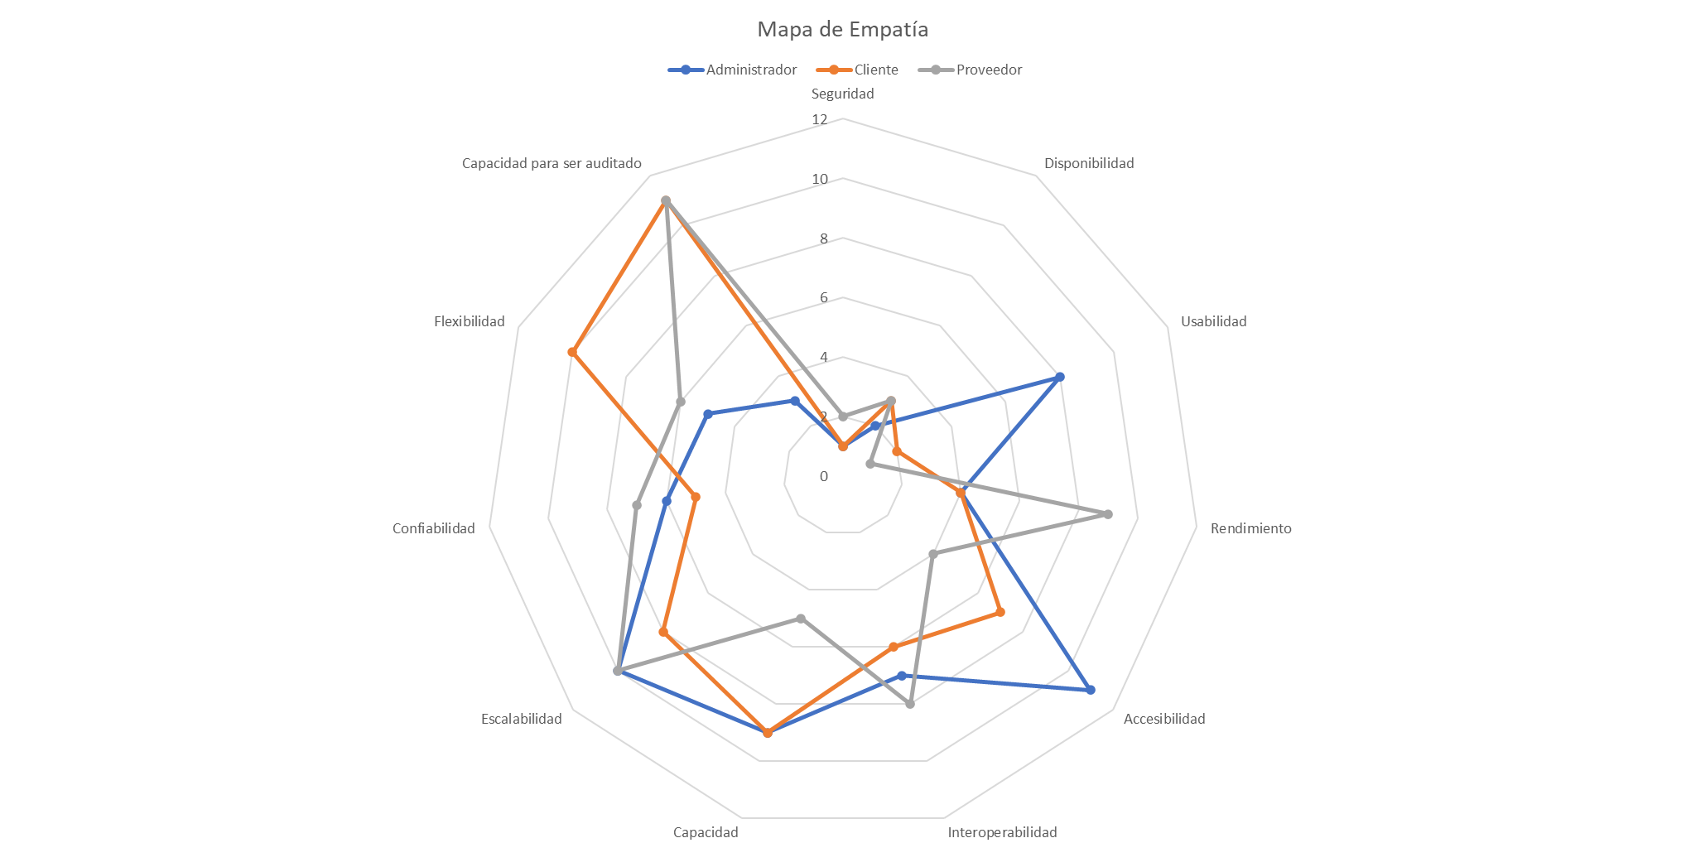
Atributos de Calidad | Administrador | Cliente | Proveedor | Puntuación Total | Ponderación Total
Seguridad | 1 | 1 | 2 | 4 | 2%
Disponibilidad | 2 | 3 | 3 | 8 | 4%
Usabilidad | 8 | 2 | 1 | 11 | 6%
Rendimiento | 4 | 4 | 9 | 17 | 9%
Confiabilidad | 6 | 5 | 7 | 18 | 9%
Interoperabilidad | 7 | 6 | 8 | 21 | 11%
Flexibilidad | 5 | 10 | 6 | 21 | 11%
Accesibilidad | 11 | 7 | 4 | 22 | 11%
Capacidad | 9 | 9 | 5 | 23 | 12%
Capacidad para ser auditado | 3 | 11 | 11 | 25 | 13%
Escalabilidad | 10 | 8 | 10 | 28 | 14%
 | 66 | 66 | 66 | 198 | 100%

